상품제안서
샌디스크 SDDDC3 C타입 OTG GO USB 3.0 (인쇄무료) | 상품코드: F17569

 |  |  |  |  |  |  | 02-412-0044 | www.easy1.co.kr
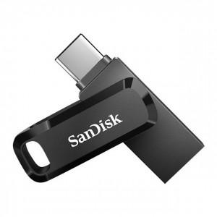

【상세/제작정보】

【인쇄/포장옵션】 | 레이저, 개별인쇄 / 포장지포장

【공급단가】 | 수량 | 100~ | 300~ | 500~ | 1,000~ | 2,000~
*VAT별도 | 32G | 10,220원 | 10,060원 | 9,830원 | 9,430원 | 9,040원
 | 64G | 10,630원 | 10,470원 | 10,220원 | 9,810원 | 9,400원
 | 128G | 16,420원 | 16,170원 | 15,790원 | 15,160원 | 14,530원
 | 256G | 29,660원 | 29,200원 | 28,520원 | 27,380원 | 26,240원

【상품 URL】 | http://www.easy1.co.kr/src/goods_detail.php?gdno=17569

